Parcial
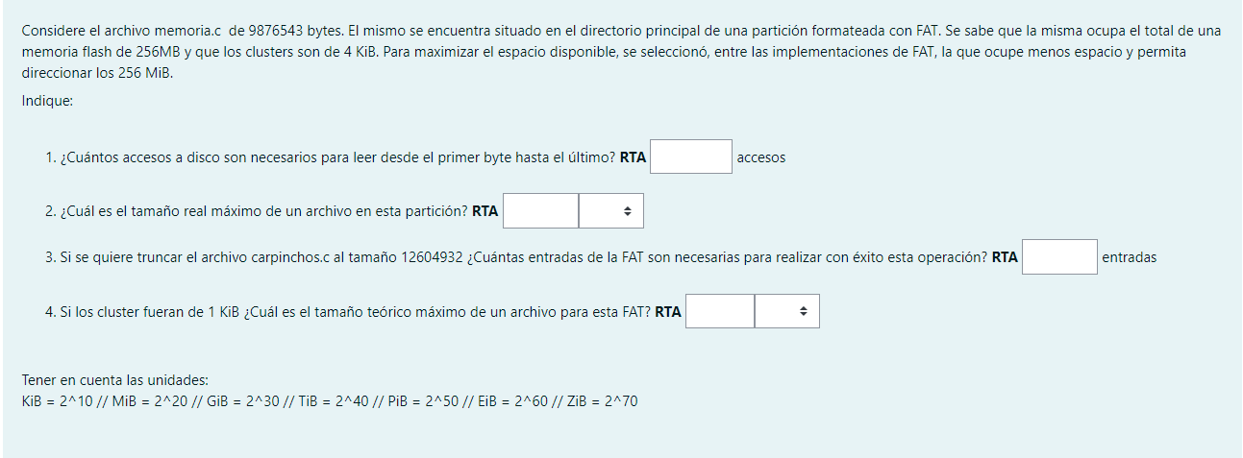

 |  |  |  |  | Tipo | Bytes | Resultado | Accesos a disco | 192.33599854
Archivo | 12604932 | bytes |  |  | FAT 12 | 4096 | No llega
Tamaño FAT | 256 | MB | 268435456 | bytes | FAT 16 | 65536 | No llega | 256Mib
Tamaño cluster | 4 | KiB | 4096 | bytes | FAT 32 | 268435456 | Elegido | 2097152 | 21 | 2
Clusters | 65536
 |  |  |  |  |  |  |  | Cluster | 262144
Disco | 256 | MiB | 268435456

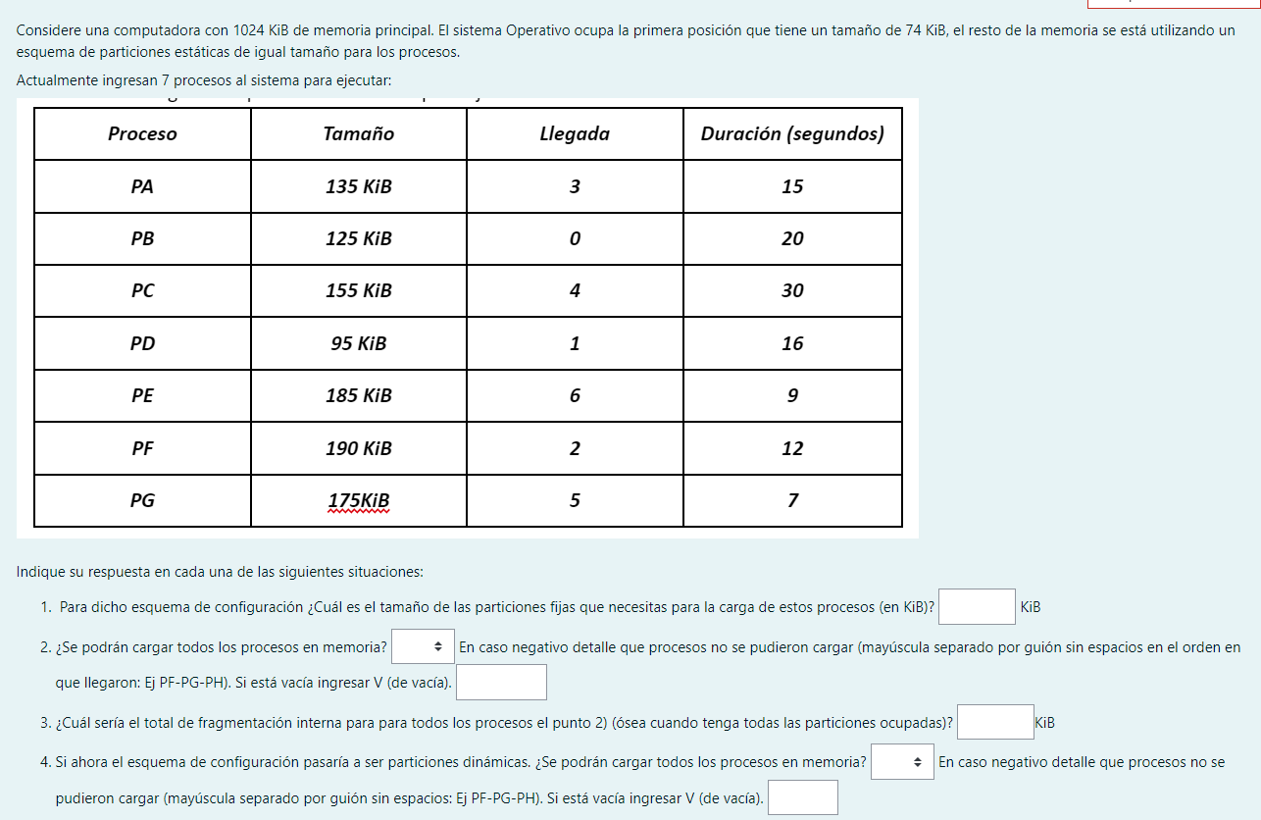
 |  |  |  |  |  |  |  |  |  |  |  |  | Memoria | 1024 | KiB | 2062336 | bytes
 |  |  |  |  |  |  |  |  |  |  |  |  | SO | 74 | KiB | 75776 | bytes

 |  |  |  |  |  |  |  |  |  |  |  |  | Comienzo | 950 | KiB | 75776 | bytes

 |  |  |  |  |  |  |  |  |  |  |  |  | Procesos | 5.3894736842 | KiB
 |  |  |  |  |  |  |  |  |  |  |  |  | Frag. Interna | 250

 |  |  |  |  |  |  |  |  |  |  |  |  | Procesos Tot. | 1060
 |  |  |  |  |  |  |  |  |  |  |  |  |  | 875

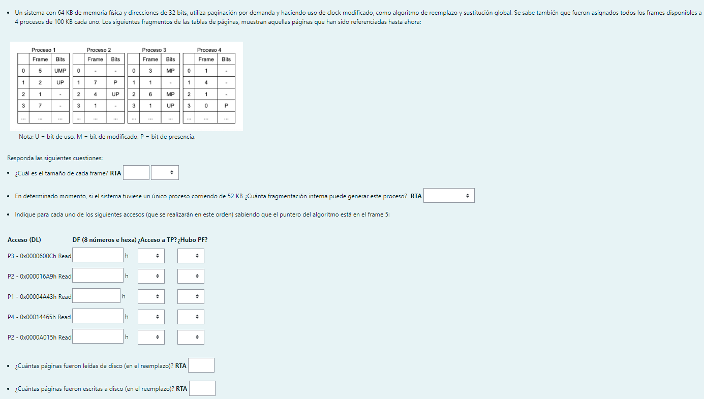
 |  |  |  |  |  |  |  |  |  |  | Memoria | 64 | KiB | 65536 | bytes
 |  |  |  |  |  |  |  |  |  |  | Direccion | 32 | bits
 |  |  |  |  |  |  |  |  |  |  | Proceso | 100 | KiB | 102400 | bytes

 |  |  |  |  |  |  |  |  |  |  | Frames presentes | 8
 |  |  |  |  |  |  |  |  |  |  | Tamaño frame | 8 | KiB | 8192 | bytes
 |  |  |  |  |  |  |  |  |  |  | Tamaño página | 8 | KiB | 8192 | bytes
 |  |  |  |  |  |  |  |  |  |  | Frag. Máxima | 8191 | bytes

 |  |  |  |  |  |  |  |  |  |  | Proceso | 52 | KiB | 53248 | bytes
 |  |  |  |  |  |  |  |  |  |  | Paginas proceso | 6.5
 |  |  |  |  |  |  |  |  |  |  | Fragmentacion proceso | 4096 | bytes | 4 | KiB

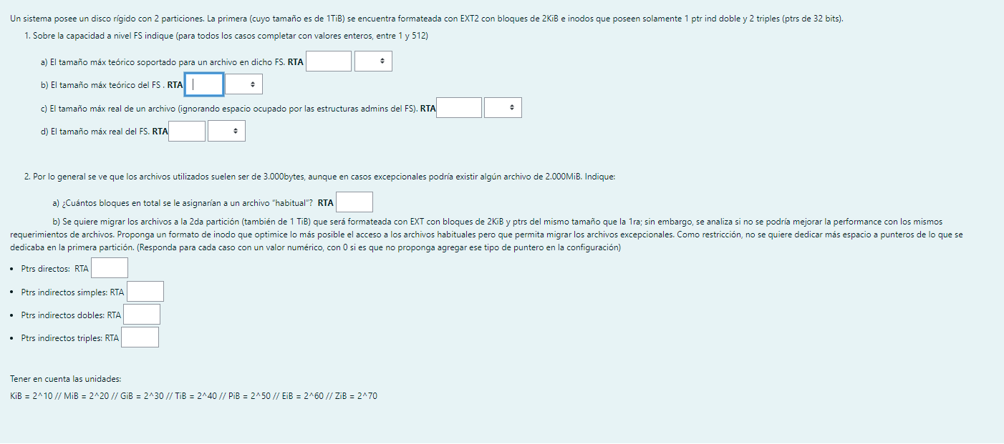
 |  |  |  |  |  |  |  |  |  |  |  |  |  | Particion | 1 | TiB | 1099511627776 | bytes
 |  |  |  |  |  |  |  |  |  |  |  |  |  | Bloque | 2 | KiB | 2048 | bytes
 |  |  |  |  |  |  |  |  |  |  |  |  |  | Punteros | 536870912

